Feuil1
 | Déterminer le coût de la redevance PEFC de votre forêt:

 |  | nombre d'hectares forestiers: | 54 | ha

 |  | Coût pour une période de 3 ans: | 35.70 €

 |  |  |  |  | ( La certification vous coûte donc par année: | 11.9 | € )

Afin que vous puissiez obtenir l’attestation de participation à la certification PEFC,
nous vous demandons de bien vouloir régler la redevance pour une période de 3 ans sur le compte bancaire :
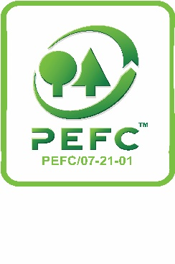
 | Société Royale Forestière de Belgique
 | BE : 0408 558 654
 | IBAN : BE71 3100 4375 5069
 | BIC : BBRUBEBB

